Лист3
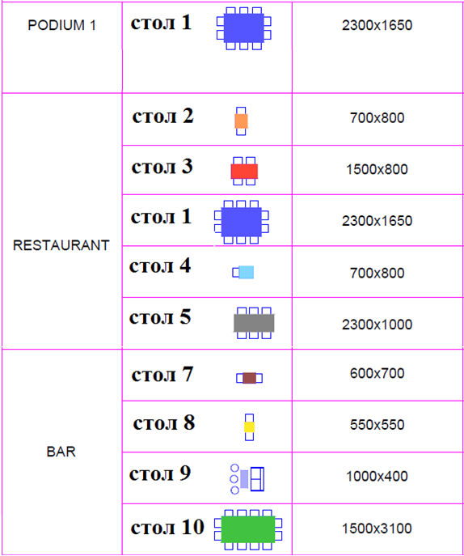
Спецификация
№ п/п | Наименование | Описание | Ед.изм. | К-во | Цена 1шт. с подьемом на 7й этаж сборкой и установкой. Грн. с НДС | Стоимость грн. с НДС
1 |  | Столешница состоит из: МДФ 19мм, ламель 4,5мм, цвет "Кораловый" + рамка массив дуб 12мм+МДФ шпонированный 19мм - цвет "кораловый", ножки - полоса 50х12 "кораловый"+порошковая покраска, предусмотрена возможность увеличения площади стола за счёт добавочных столешниц. Дополнительная столешница 800х1650мм. | шт. | 2
2 |  | Столешница МДФ 25 мм+ ламели 4,5мм дуб ,цвет "темный дуб" ножки - полоса 40х8 "вороненная сталь". | шт. | 13
3 |  | Столешница МДФ 25 мм+ ламели 4,5мм дуб ,цвет "темный дуб" ножки - полоса 40х8 "вороненная сталь" | шт. | 12
4 |  | Столешница МДФ 19мм ламель 4,5, цвет "темный дуб"+рамка из массив дуб + МДФ шпонированный 19мм - цвет "темный дуб", усиление металлическим уголком 32х32х4, ножки - полоса 50х12 "вороненная сталь" | шт. | 2
5 |  | Столешница МДФ 25 мм+ ламели 4,5мм дуб ,цвет "темный дуб", ножки - уголок 75х25х3 "вороненная сталь", основание - пластина 12мм, цвет "вороненая сталь" | шт. | 6
6 |  | Столешница сотоит из: МДФ 19мм ламель 4,5-5мм+рамка из массива дуб 12мм+ МДФ шпонированный 19мм - цвет "темный дуб", усиление трубой 30х30 , ножки- массив дуба 60х60, цвет "темный дуб" | шт. | 1
7 |  | Столешница дерево МДФ 25 мм ламели 4,5мм- цвет "темный дуб ", ножка уголок 75х25х3 -основание- пластина 12мм "вороненная сталь" | шт. | 21
8 |  | Столешница дерево МДФ 25 мм ламели 4,5мм - цвет "натуральный дуб ", ножка - уголок 75х25х3 основание- пластина 12мм "вороненная сталь" | шт. | 26
9 |  | Столешница МДФ 25 мм+ ламели 4,5мм дуб ,цвет "темный дуб" ножки - полоса 40х8 "вороненная сталь" | шт. | 3
10 |  | Столешница массив дуб 50мм - цвет "темный дуб", ножки - полоса 50х12 "вороненная сталь | шт. | 1
11 |  |  | Всего столов | 87
12 | Итого грн. с НДС: |  |  |  | 0.00

